TITULNÍ LIST

 |  |  |  | 13. ročník Mezinárodního veřejného plaveckého závodu
 |  |  |  | a
 |  |  |  | Český pohár v dálkovém plavaní
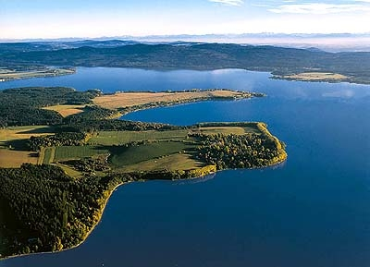

 |  |  |  | 5. – 6. 8. 2017
 |  |  |  | Lipenská nádrž - DOLNÍ VLTAVICE
 | Organizátoři:
 | Ředitel: : |  |  | Ing. Milan Bukáček
 | Protokol,výsledky : |  |  | Ing. Zdeněk Šebesta
 | Časomíra: |  |  | Martin Procházka
 | Vrchní rozhodčí: |  |  | Petr Bukal

Teplota vody: |  | 23,5°C | Teplota vzduchu: |  | 26°C/15°C

Pořádáno za finanční podpory Jihočeského kraje, Nadace ČEZ a Ministerstva obrany ČR pro podporu sportu

